报价单
办公家具报价单
使用部门：珠海市中西医结合医院门诊 报价日期： 制表单位：金额（元）
序号 | 货物名称 | 规格MM (宽W*深D*高H） | 产品图片 | 数量 | 单位 | 材质说明 | 单价 | 小计
1 | 定制前台 | 3200*780*780 | 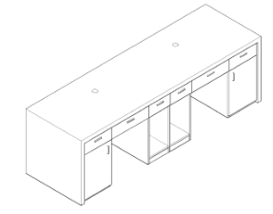 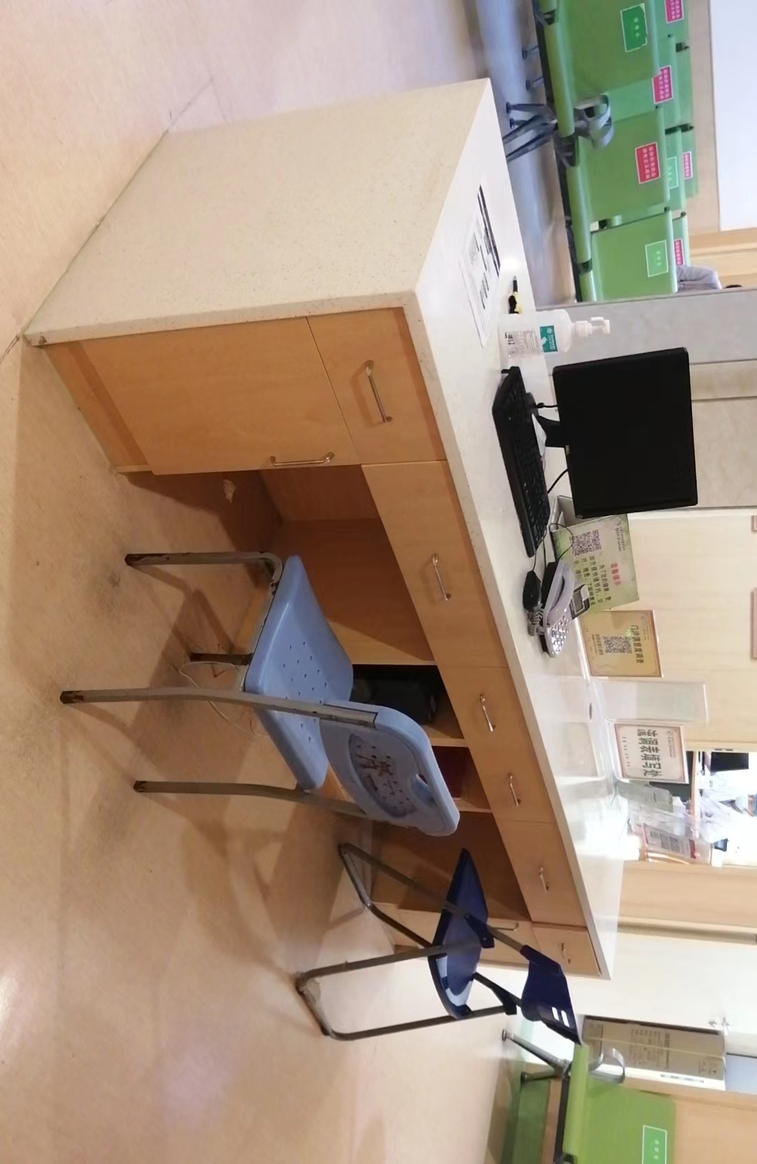 | 1 | 套 | 基材采用优质夹板，经过三聚氰胺与酚醛树脂的浸渍工艺，经过高温高压环境制环保板材；高密度低碳环保级别；游离甲醛释放量小于6.5mg/100g符合E1级标准经过防虫、防腐特殊处理，含水率达到国家标准，抗弯力强，不易变形；封边材料:采用PVC防撞封边条；五金配件：优质的进口五金件所有五金配件全部经过防锈，防腐处理。台面使用45mm厚度大理石台面及侧脚包边。 |  | 0
2 | 合计（元）： |  |  |  | ¥0
备注：本报价含税，包含运输安装等一切费用，产品免费质保6年，终身维护。
 |  |  |  |  |  | 报价单位：
 |  |  |  |  |  | 联系人：
 |  |  |  |  |  | 联系电话：

